unklar1-Klasse
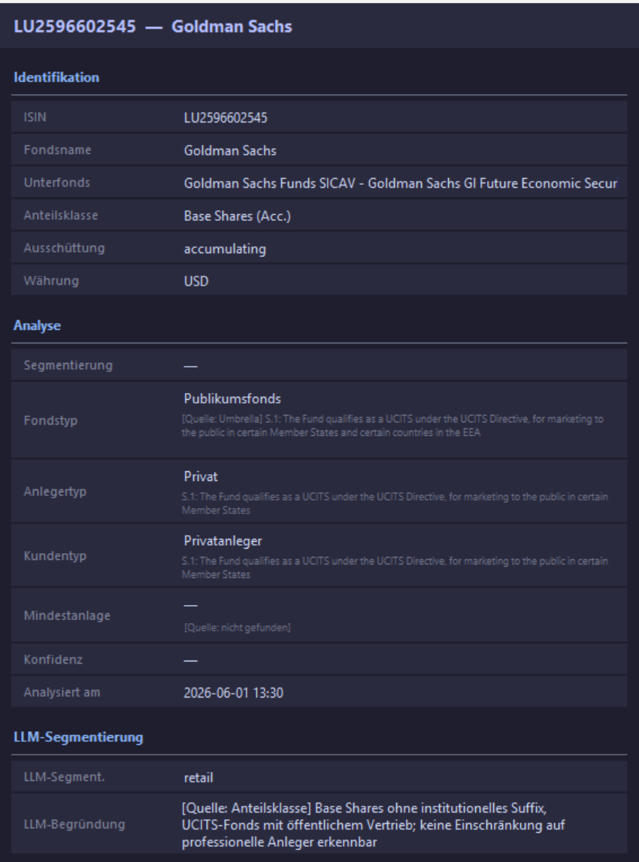
Keine Klassenbezeichnung im Namen drin!

unklar2-Klasse
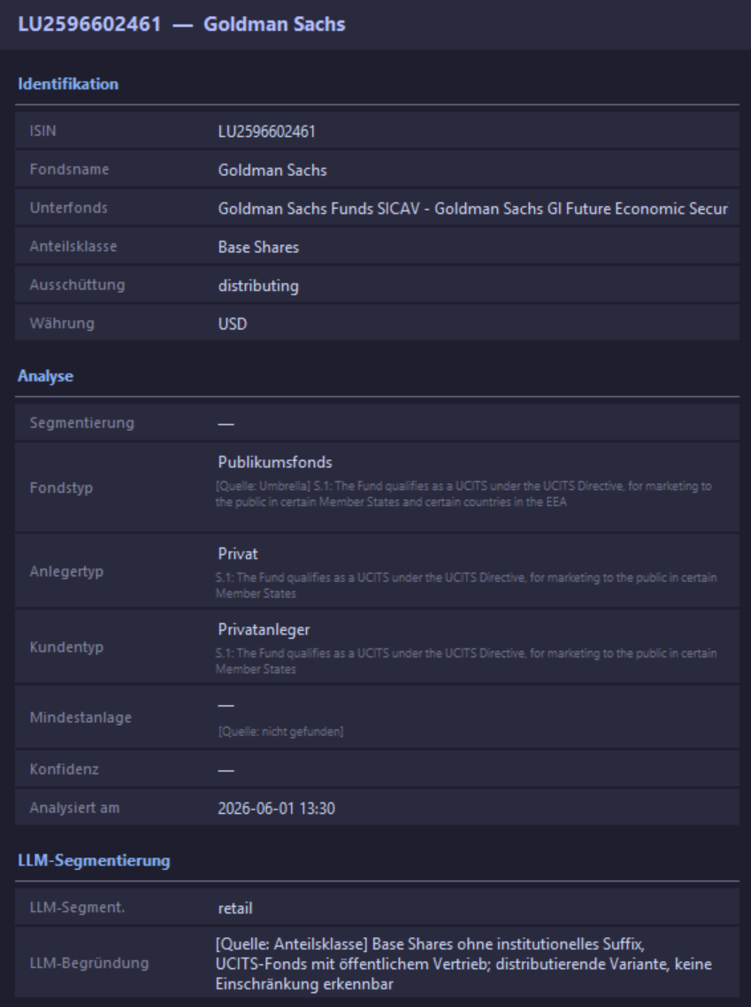
Keine Klassenbezeichnung im Namen drin!

E-Klasse
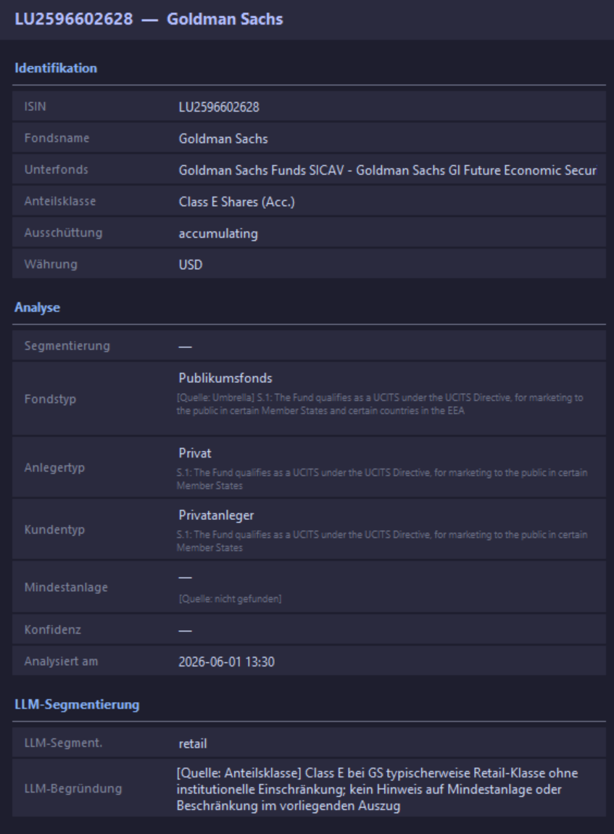

I-Klasse
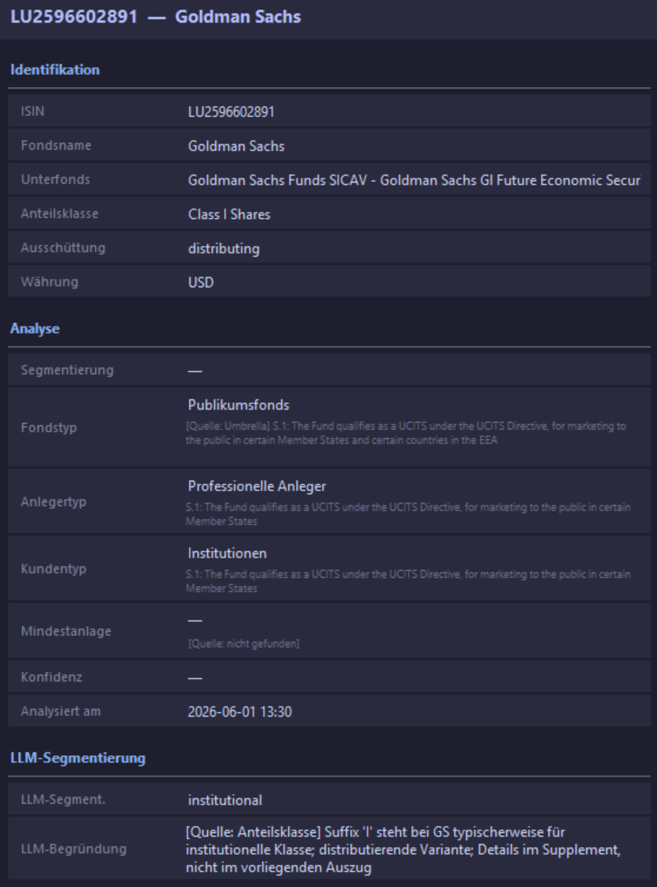
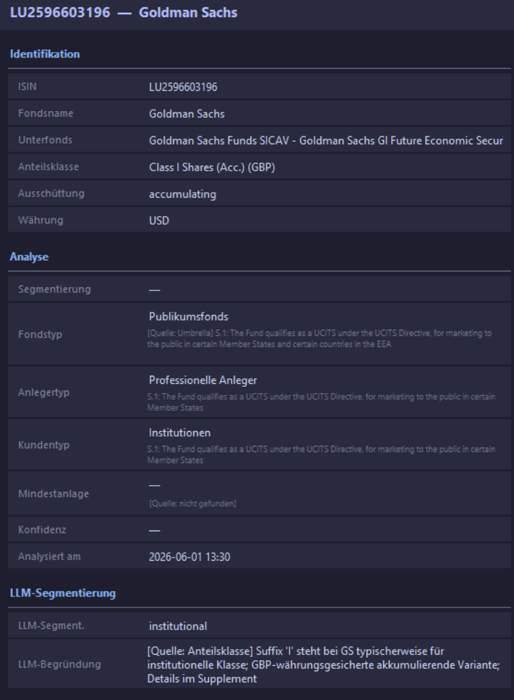
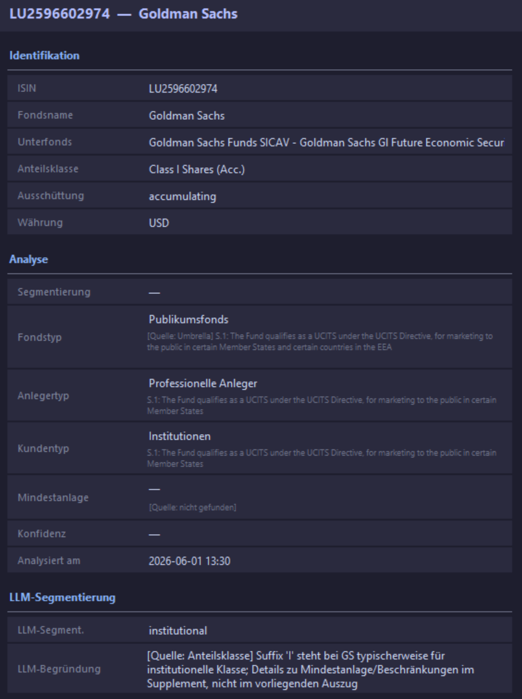

missing
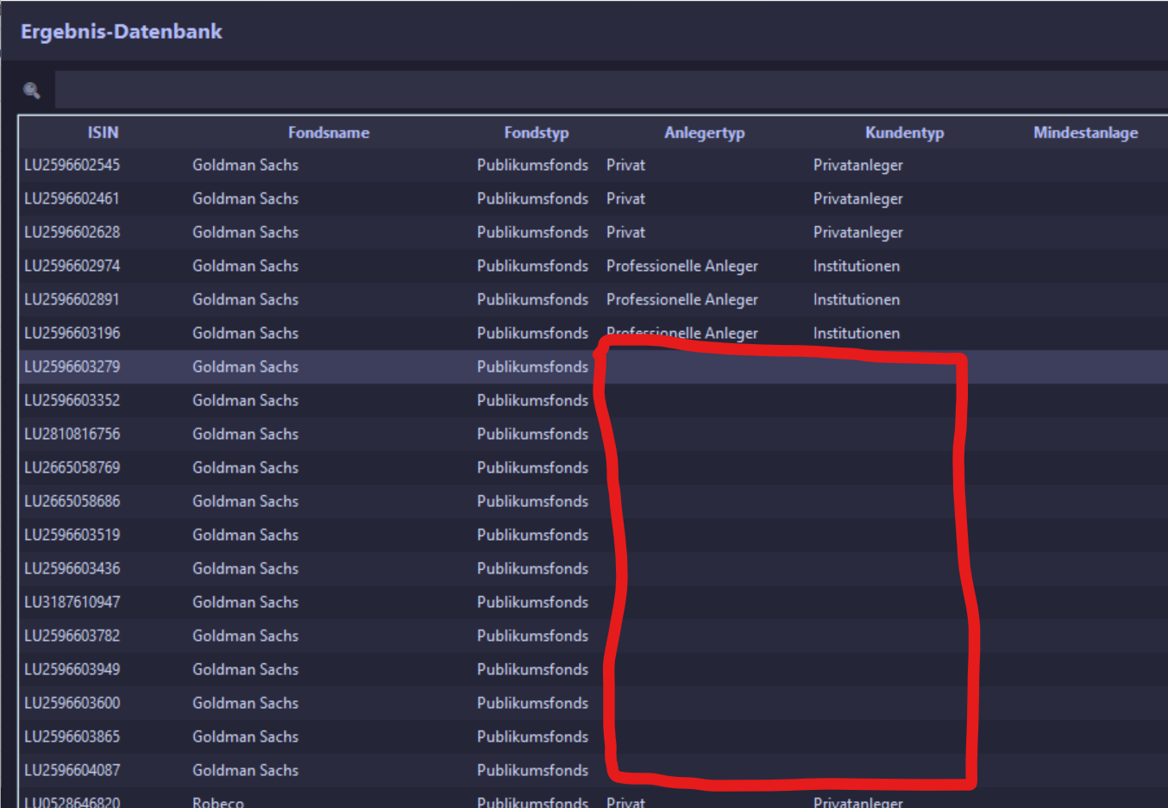
Bei 13 Anteilsklassen wurde nichts verarbeitet

